Test
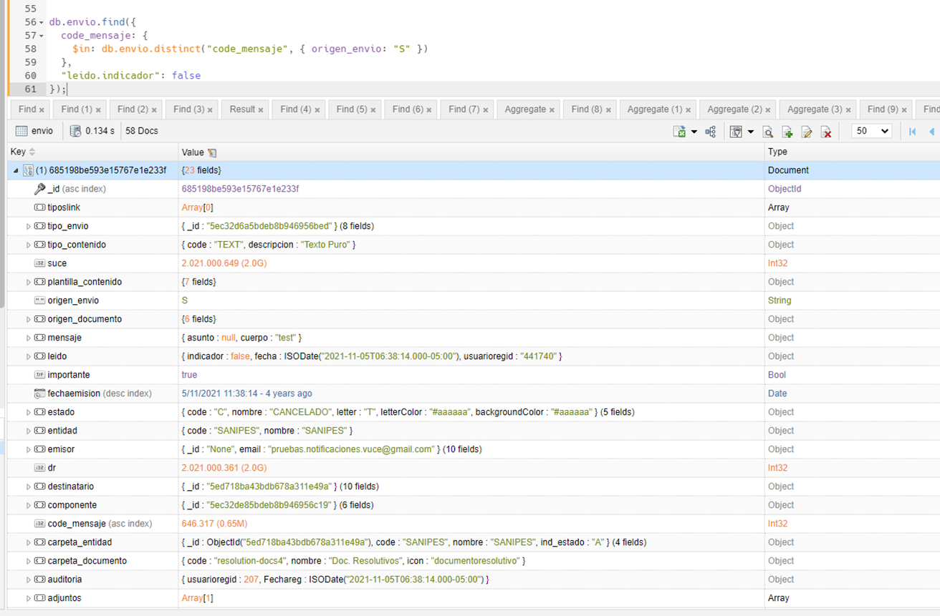
Se tiene la cantidad de mensajes no leidos en mongoDB
 | db.envio.find({
 | code_mensaje: {
 | $in: db.envio.distinct("code_mensaje", { origen_envio: "S" })
 | },
 | "leido.indicador": false
 | });

Ejecución mediante Airflow el proceso de sincronización manual de ledios, que corresponde a Mensaje |  |  | Verifico el Run_task

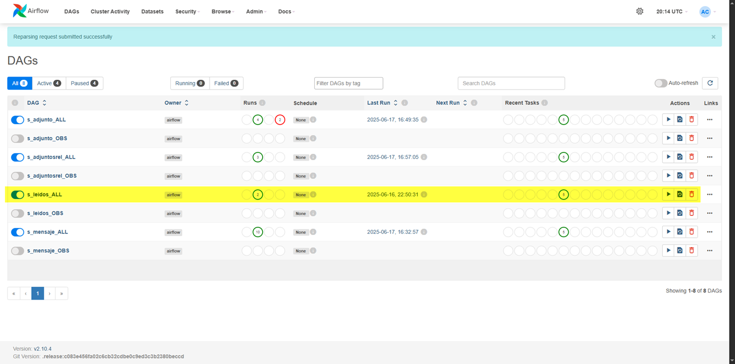
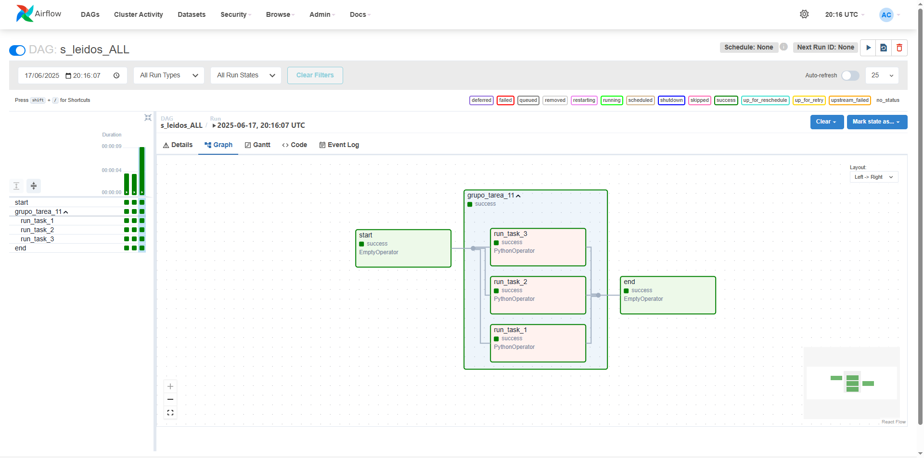

En AirFlow se valida el log generado por el proceso ejecutado de manera manual
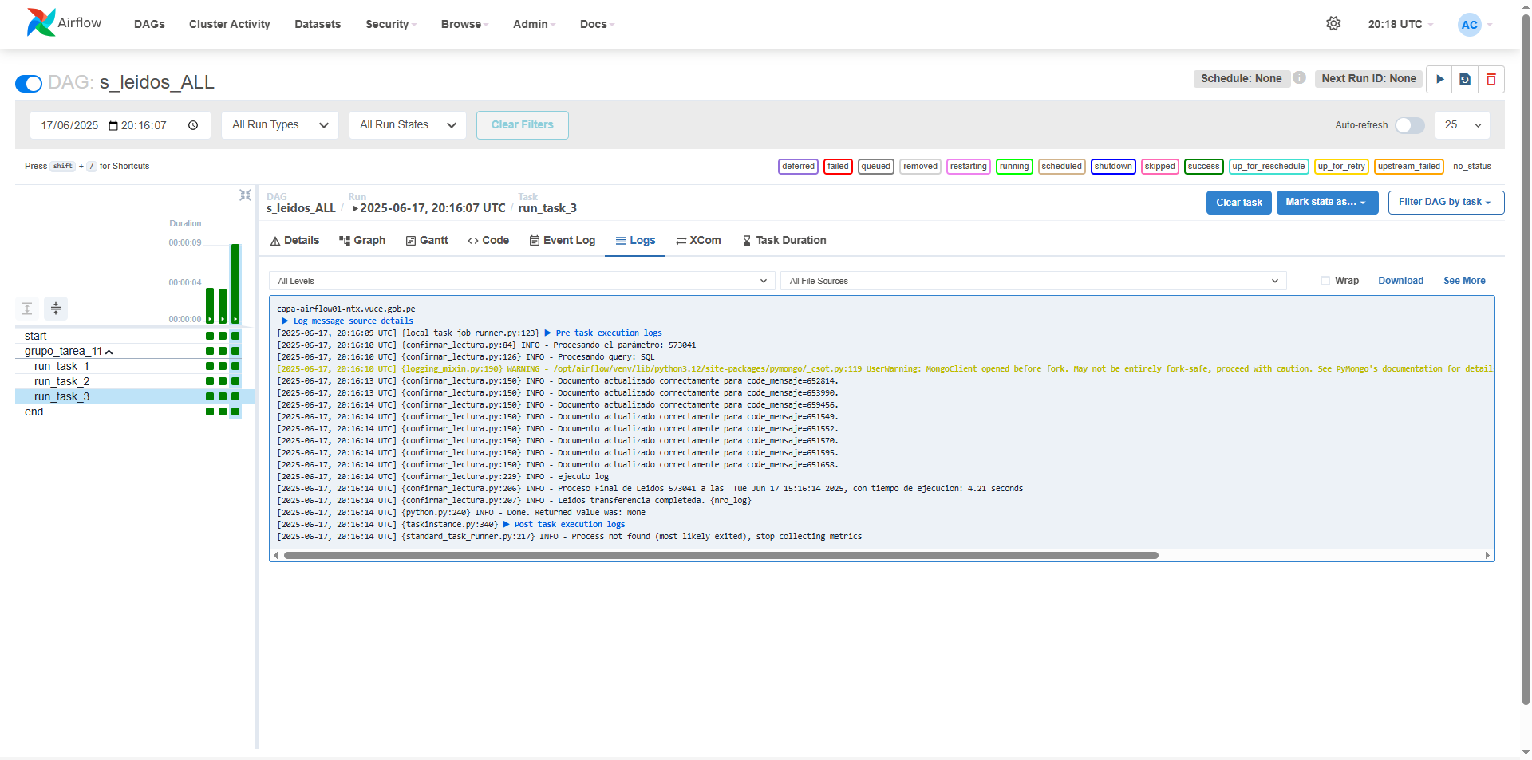
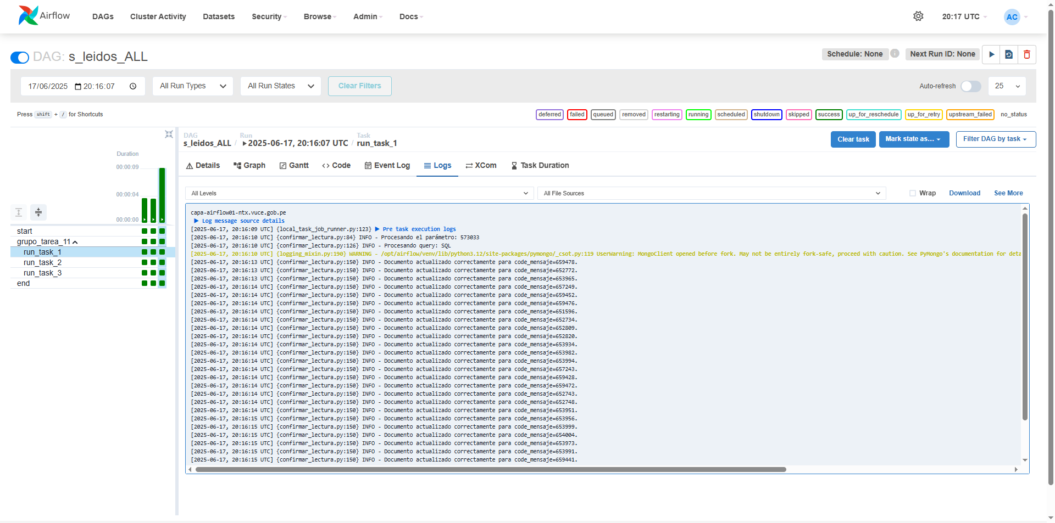


Despues de Ejecutar manualmente en Airflow
select nombre_tabla,estado,count(*) from VCOBJ.SYNCR_CONTROL t group by nombre_tabla,estado |  | select nombre_tabla,estado,count(*) from VCOBJ.SYNCR_CONTROL_HISTORICO t group by nombre_tabla,estado

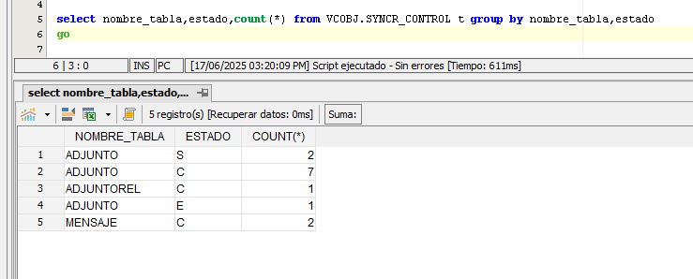
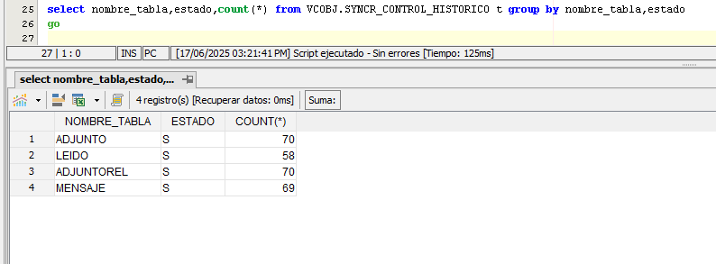

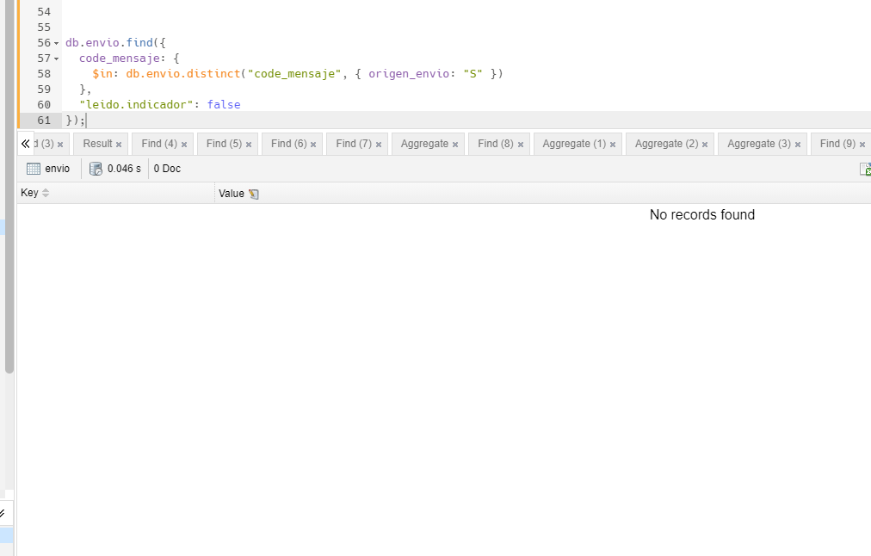
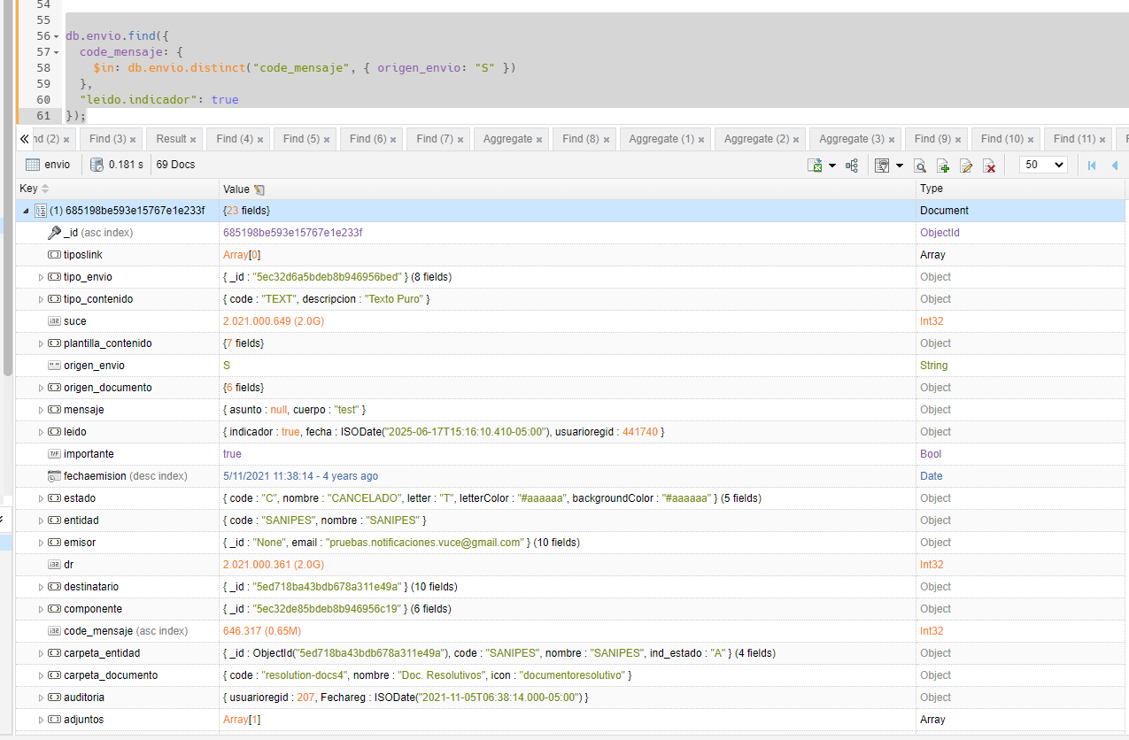
Se tiene la cantidad de mensajes no leidos en mongoDB |  |  | Se tiene que todos los mensajes se encuentran en estado Leído. | db.envio.find({
 |  |  |  | code_mensaje: {
 |  |  |  | $in: db.envio.distinct("code_mensaje", { origen_envio: "S" })
 |  |  |  | },
 |  |  |  | "leido.indicador": false
 |  |  |  | });

